No.1稼働管理画面を開く
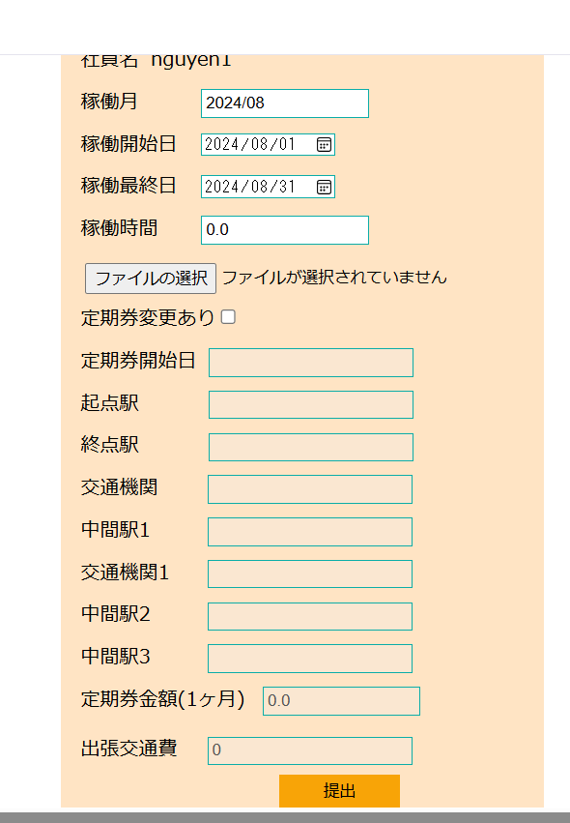
No.1 稼働管理画面を開く

 | ①社員が自分のアカウント（e003@it-softtech.com)でEMSへログインする



 | ②EMSシステムの「勤怠情報」をクリック

No.2稼働情報登録
No.2 稼働情報登録
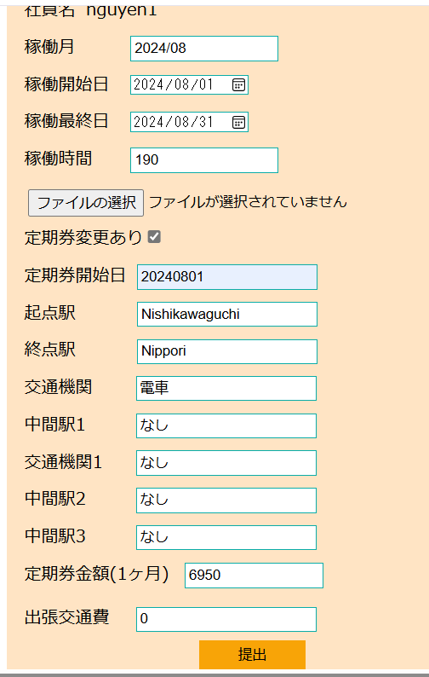
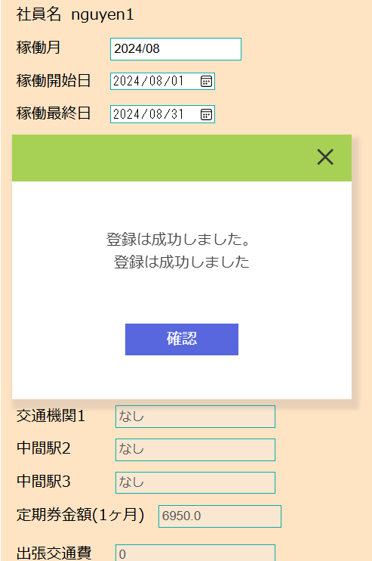
 | ③EMSの「稼働管理」画面にて、下記項目を入力して、「提出」ボタンをクリック
 | ・稼働月：現在の月を自動表示
 | ・稼働開始日：2024/08/01
 | ・稼働最終日：2024/08/31
 | ・稼働時間：190
 | ・定期券あり：✔
 | ・定期券開始日：2024/08/01
 | ・起点駅：Nishikawaguchi
 | ・終点駅：Nippori
 | ・交通機関：電車
 | ・中間駅1：なし
 | ・交通機関1：なし
 | ・中間駅2：なし
 | ・中間駅3：なし
 | ・定期券金額（１ヶ月）：6950
 | ・出張交通費：0

 | workinfoテーブル登録前のデータ：

 | contractID | workMonth | workStartDay | workEndDay | workTime | workInfoFile | insertDate | updateDate
 | CT003 | 202407 | 20240701 | 20240731 | 199 | « NULL » | « NULL » | « NULL »

 | workinfoテブールに”202408”（workMonth)の情報が新規登録される。登録された行には、画面入力値と一致する。

 | contractID | workMonth | workStartDay | workEndDay | workTime | workInfoFile | insertDate | updateDate
 | CT003 | 202407 | 20240701 | 20240731 | 199 | « NULL » | « NULL » | « NULL »
 | CT003 | 202408 | 20240801 | 20240831 | 190 | « NULL » | 20240823 | « NULL »

 | transportテーブル登録する前のデータ：
 | employeeID | workMonth | startDate | startStation | endStation | transportFacility | transportExpense1 | midStation1 | transportFacility1 | midStation2 | transportFacility2 | midStation3 | transportFacility3 | transportExpense2 | transportExpense3 | transport | businessTrip | BusinessTripName | status | insertDate | updateDate
 | E00003 | 202407 | 20230230 | a | a | a | 1000 | « NULL » | « NULL » | « NULL » | « NULL » | « NULL » | « NULL » | « NULL » | « NULL » | « NULL » | « NULL » | « NULL » | 0 | « NULL » | « NULL »

 | transportテブールに”202408”（workMonth)の情報が新規登録される。登録された行には、画面入力値と一致する。
 | employeeID | workMonth | startDate | startStation | endStation | transportFacility | transportExpense1 | midStation1 | transportFacility1 | midStation2 | transportFacility2 | midStation3 | transportFacility3 | transportExpense2 | transportExpense3 | transport | businessTrip | BusinessTripName | status | insertDate | updateDate
 | E00003 | 202407 | 20230230 | a | a | a | 1000 | « NULL » | « NULL » | « NULL » | « NULL » | « NULL » | « NULL » | « NULL » | « NULL » | « NULL » | « NULL » | « NULL » | 0 | « NULL » | « NULL »
 | E00003 | 202408 | 20240801 | Nishikawaguchi | Nippori | 電車 | 6950 | なし | なし | なし | « NULL » | なし | « NULL » | « NULL » | « NULL » | « NULL » | 0 | « NULL » | 0 | 20240823 | « NULL »

No.3社員が給料自動作成
No.3社員が給料自動作成

 | ④社員(e002）がEMSMにログインして、EMSMシステムの「給料管理」リンクをクリックする

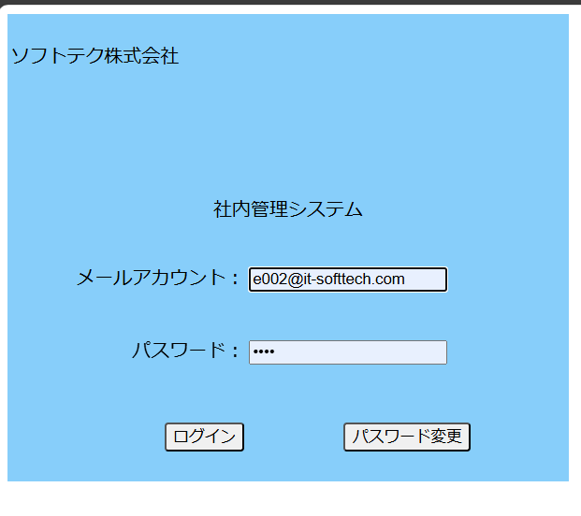

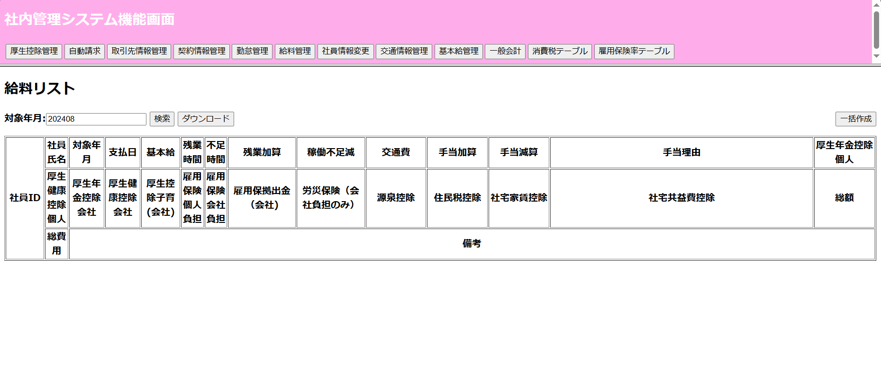

 | ⑤ EMSMの「給料リスト画面」にて、対象年月が現在の年月を自動表示（202408）「一括作成」ボタンをクリック

 | 給料が自動作成
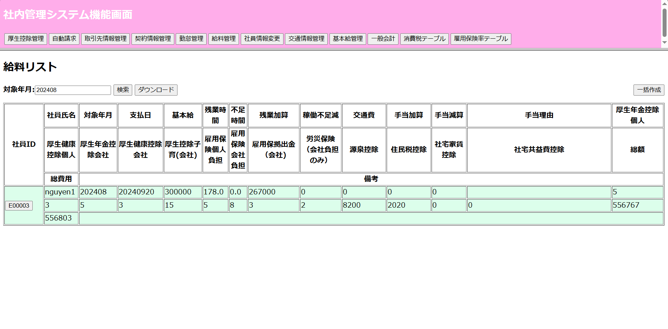

 | salaryinfoテブール自動作成する前のデータ：
 | employeeID | month | paymentDate | base | overTime | shortage | overTimePlus | shortageReduce | transportExpense | specialAddition | allowancePlus | allowanceReduce | allowanceReason | welfarePensionSelf | welfarePensionComp | welfareHealthComp | welfareHealthSelf | welfareBaby | eplyInsSelf | eplyInsComp | eplyInsWithdraw | wkAcccpsIns | withholdingTax | municipalTax | rental | rentalMgmtFee | specialReduce | sum | totalFee | remark | deleteFlg | insertDate | updateDate
 | E00003 | 202407 | 20240925 | 300000 | 10 | 0 | 20000 | 0 | 10000 | 0 | 5000 | 0 | « NULL » | 15000 | 20000 | 10000 | 12000 | 3000 | 5000 | 6000 | 1000 | 2000 | 10000 | 5000 | 20000 | 500 | 0 | 350000 | 340000 | « NULL » | N | 20230101 | 20230101

 | salaryinfoテブールにNo.1の社員の行が新規登録。給料情報が「テストデータ」シートのNo.3の値と同じ

 | employeeID | month | paymentDate | base | overTime | shortage | overTimePlus | shortageReduce | transportExpense | specialAddition | allowancePlus | allowanceReduce | allowanceReason | welfarePensionSelf | welfarePensionComp | welfareHealthComp | welfareHealthSelf | welfareBaby | eplyInsSelf | eplyInsComp | eplyInsWithdraw | wkAcccpsIns | withholdingTax | municipalTax | rental | rentalMgmtFee | specialReduce | sum | totalFee | remark | deleteFlg | insertDate | updateDate
 | E00003 | 202407 | 20240925 | 300000 | 10 | 0 | 20000 | 0 | 10000 | 0 | 5000 | 0 | « NULL » | 15000 | 20000 | 10000 | 12000 | 3000 | 5000 | 6000 | 1000 | 2000 | 10000 | 5000 | 20000 | 500 | 0 | 350000 | 340000 | « NULL » | N | 20230101 | 20230101
 | E00004 | 202408 | 20240920 | 300000 | 178 | 0 | 267000 | 0 | 0 | 0 | 0 | 0 |  | 5 | 5 | 3 | 3 | 15 | 5 | 8 | 3 | 2 | 8200 | 2020 | 0 | 0 | 0 | 556767 | 556803 |  | 0 | 20240823 | 20240823

No.５社員自らが給料明細参照
No.5社員の自らが給料明細参照

 | ④ EMSで自らのアカウントで（e003@it-softtech.com)ログインして、「給料明細」をクリック

 | ⑤給料明細画面にて、"2024"年"08"月を選択して、「検索」をクリック

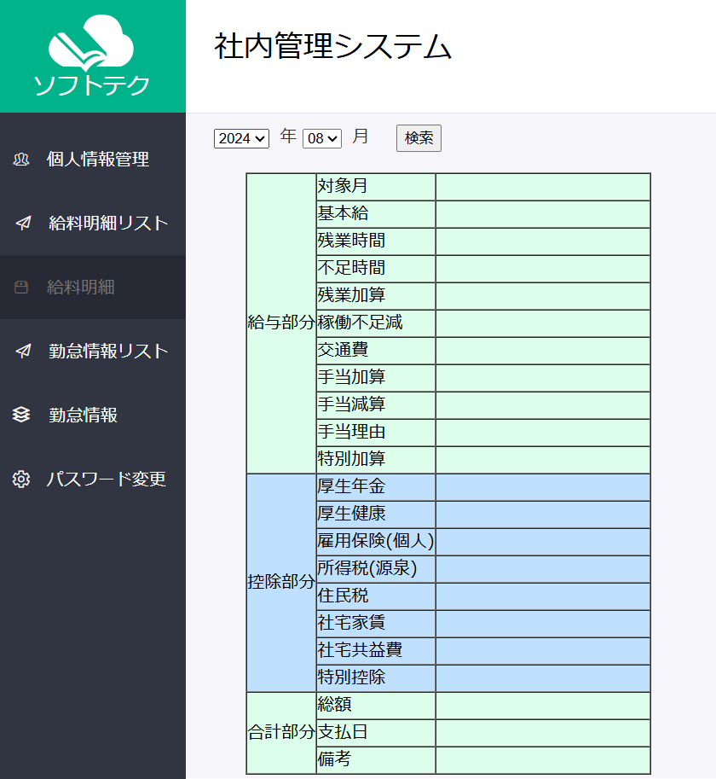
 |  |  |  |  |  |  |  |  |  |  |  | 給料明細が表示
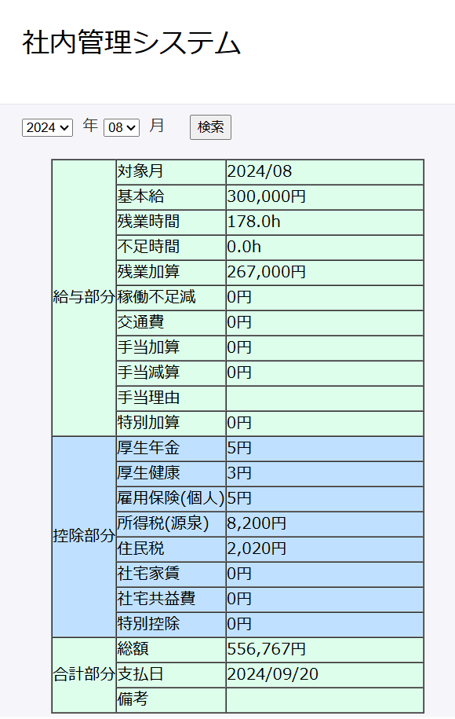

 | salaryinfoテブールの給料情報が「テストデータ」シートのNo.3の値と同じ

 | employeeID | month | paymentDate | base | overTime | shortage | overTimePlus | shortageReduce | transportExpense | specialAddition | allowancePlus | allowanceReduce | allowanceReason | welfarePensionSelf | welfarePensionComp | welfareHealthComp | welfareHealthSelf | welfareBaby | eplyInsSelf | eplyInsComp | eplyInsWithdraw | wkAcccpsIns | withholdingTax | municipalTax | rental | rentalMgmtFee | specialReduce | sum | totalFee | remark | deleteFlg | insertDate | updateDate
 | E00003 | 202408 | 20240920 | 300000 | 178 | 0 | 267000 | 0 | 0 | 0 | 0 | 0 |  | 5 | 5 | 3 | 3 | 15 | 5 | 8 | 3 | 2 | 8200 | 2020 | 0 | 0 | 0 | 556767 | 556803 |  | 0 | 20240823 | 20240823

